问题
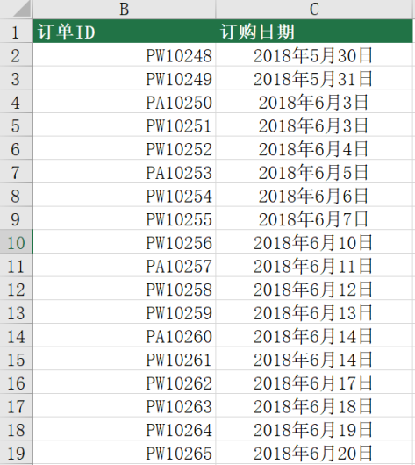
 |  | 课后小练习

任务1：
 | 将练习表A列数据中的PQ全部替换为PA。

任务2：
 | 将练习表B列日期修改为正确日期格式，并设置为中文年月日样式，完成效果见下图。

